Pines价格明细
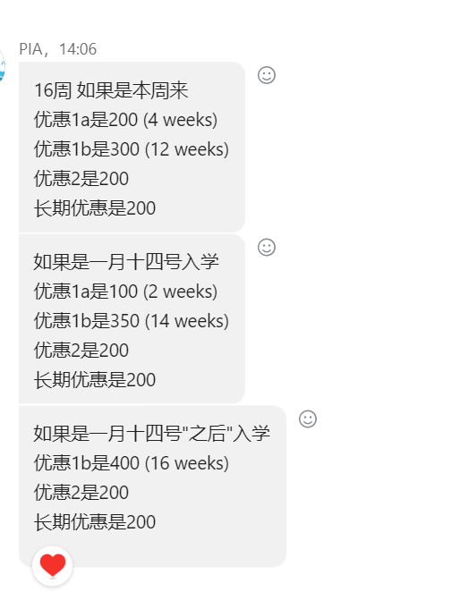
Pines 2025年课程费 |  |  |  |  | Pines 2025年食宿费 |  |  | 校区
注册费 | 100美元 |  |  |  | 注册费 | 100美元 |  | Pines主校区
主校区课程名称 | 课程价格 4周/美元 | 课程安排 | 备注 | 8月17日汇率 | 房间类型 | 食宿价格/4周/美元 | 备注 | Pines 雅思校区
Power Speaking | 930 | 一对一4课时+小组课4课时 | 以上课程都可以选择eb pro计划，额外支付5000比索/4周，eb pro一般从第三周才可以开始上 | 7.33 | 主校区单人间A | 1250 |  | Pines主校区&雅思校区
Intensive ESL | 1020 | 一对一5课时+小组课2节课 |  |  | 主校区单人间B | 1150 | 这是一个套间， 两个房间共用一个客厅，房间B在自己房间内拥有独立的卫浴。而房间C的卫浴在客厅
Light ESL4 | 850 | 一对一4节课 |  |  | 主校区单人间C | 970
Power ESL5 | 980 | 一对一5节课 |  |  | 主校区双人间A | 870
Power ESL7 | 1220 | 一对一7节课 |  |  | 主校区双人间B | 840
商务英语（初中级） | 1080 | 一对一4课时+小组课3课时 |  |  | 主校区4人间（上床下桌） | 700 | 碧瑶学校最舒服的多人间，网红宿舍
商务英语（中高级） | 1080 | 一对一5课时 |  |  | 主校区6人间 | 570
TOEIC/TOEIC Speaking | 980 | 一对一4课时+小组课4课时+选修课 |  |  | 主校区亲子2-3人房 | 780 | 双人间 /加床
Family Junior 青少年 | 1500 | 一对一5课时+小组课2课时+选修课2课时 |  |  | 雅思校区单人间 | 1250 | 2人间升级为单人间，单人住
Family Junior 家长 | 750 | 一对一3课时+选修课2课时 |  |  | 雅思校区单人间B | 1150
雅思校区课程名称 | 课程价格 4周/美元 | 课程安排 | 备注 |  | 雅思校区双人间 | 870
Pre-IELTS | 1050 | 一对一4课时+小组课4课时+选修课 |  |  | 雅思校区三人间 | 680
IELTS | 1100 | 一对一4课时+小组课3课时+选修课 |  |  | 雅思校区四人间 | 630 | 上下床
IELTS Guarantee 8w | 1450 | 一对一5课时+小组课2课时+3课时自习+2课时监督学习
IELTS Guarantee 12w | 1350 | 一对一5课时+小组课2课时+3课时自习+2课时监督学习
 |  |  |  |  | 报名2周为4周65%，报名3周为4周85%
* Power ESL 5、7和Spartan Power ESL 7:教材可更换;选择学校的书籍(需要咨询学校)
*家长课程:可转课1节课给孩子
免注册费，
长周期优惠：16周以上长期优惠100美元，每4周叠加50美元优惠。可以和其他优惠折叠使用
暑期附加费40美元/周 入学时间：2024年6月30日至8月24日；2025 2年6月29日至8月23日。从今年开始，直至另行通知 适用于所有课程（宿务蓝海家庭课程除外） 2月20日更新 报名时间2025年8月23日截止（除开寒暑假旺季） 入学时间为2025年年底前（除开寒暑假旺季） 定期促销：每4周优惠150美元 额外促销：12周以上额外优惠100美元 上述促销活动可同时使用，也可享长期优惠(16周或以上)。 |  |  | 